R6全国協議会登録クラブ一覧
＜入力にあたっての留意点＞ 入力いただいた情報を原則としてそのまま当協会ホームページで公開しますので、
非公開情報は入力しないでください。
＜入力方法＞
①名称、協議会事務局情報、クラブホームページ等に修正があれば、加筆修正ください。
②登録クラブ数を確認してください。
③新規登録クラブのホームページURL等があれば、入力してください。
※URLは、クラブのホームページだけでなく、情報発信ツールとして使用しているSNSがあれば、そのURLでも構いません。
※登録認定リストに基づき、クラブ名称（正式）と所在地のある市区町村を記載しています。
佐賀県
総合型地域スポーツクラブ全国協議会 令和6年度登録クラブ（2024年4月1日～2025年3月31日）
名称 （略称等） | 佐賀県総合型地域スポーツクラブ連絡協議会
 | （SCネットワーク）
協議会事務局
住所 | 佐賀県佐賀市日の出二丁目1-11（佐賀県スポーツ会館内）
TEL | 0952-30-7716
メール | sagaken@japan-sports.or.jp
ホームページURL | http://www..sagaken.sports.com/
登録 クラブ数 | 13クラブ
No | クラブ名 | 市区町村 | クラブホームページ等（URL）
1 | フィッ鳥栖 | 鳥栖市 | http://www.fitosu.com
2 | 友遊スポーツかみみね | 上峰町 | http://www.yuyukamimine.com
3 | 赤松スポーツクラブ・シャチ | 佐賀市 | https://geolog.mydns.jp/sports.geocities.jp/kpqks040/page016.html
4 | 一般社団法人和スポーツクラブさが | 佐賀市 | https://nagomi-sports.com
5 | 多久スポーツピア | 多久市 | https://www.city.taku.lg.jp/life/1/6/24
6 | 西有田スポ・レク協会 | 有田町
7 | 有田スポーツクラブいきいき | 有田町
8 | 一般社団法人肥前いろは | 唐津市 | https://seifu-inoue.wix.com/hizen
9 | さわやかクラブ武雄 | 武雄市 | さわやかクラブ武雄 | Takeo-shi Saga | Facebook
10 | ほっと有明クラブ | 白石町
11 | スポーツライフ・鹿島 | 鹿島市
12 | 総合型うれしのほほんスポーツクラブ | 嬉野市
13 | 特定非営利活動法人ATLETICO VIVO SAGA | 佐賀市 | アトレティコ佐賀 - Official Web Site<佐賀県社会人サッカーチーム> (atleticosaga.com)
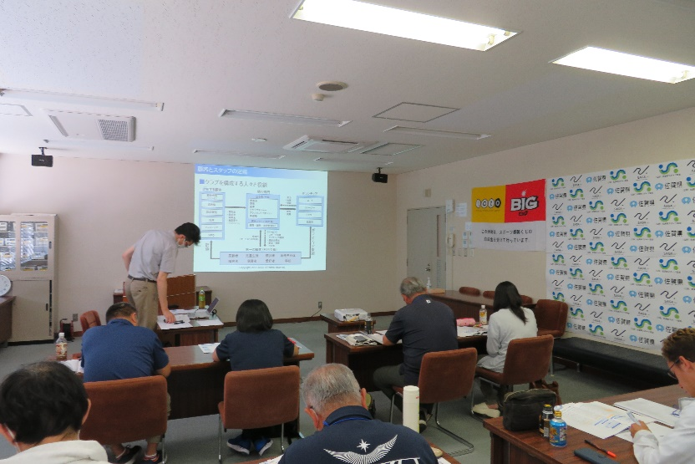
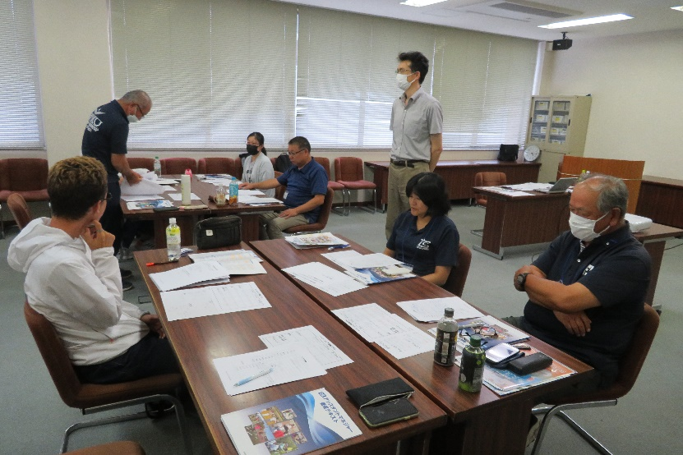

 |  |  | 『令和5年度アシスタント
 |  |  | マネジャー養成講習会』
 |  |  | （R5 9/9-10）受講の様子

